상품제안서
[알로] 멀티선풍기 allo F4 [인쇄무료] | 상품코드: F09038

 |  |  |  |  |  |  | 02-412-0044 | www.easy1.co.kr
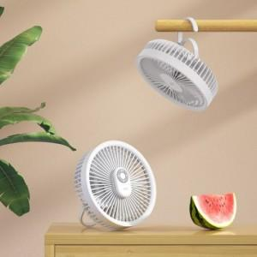 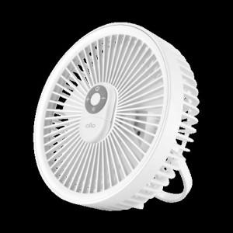 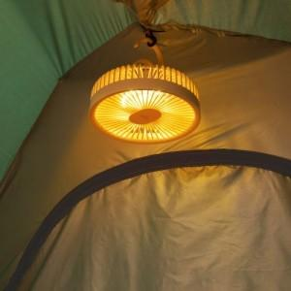

【상세/제작정보】 | ★ 덤증정(100+1) ★

【인쇄/포장옵션】 | 레이저 / 포장지포장

【공급단가】 | 수량 | 50~ | 100~ | 500~ | 1,000~ | 2,000~
*VAT별도 | 단가 | 24,300원 | 23,700원 | 21,600원 | 21,000원 | 20,200원

【상품 URL】 | https://dev.easy1.co.kr:443/src/goods_detail.php?gdno=9038

